ศทบ.1
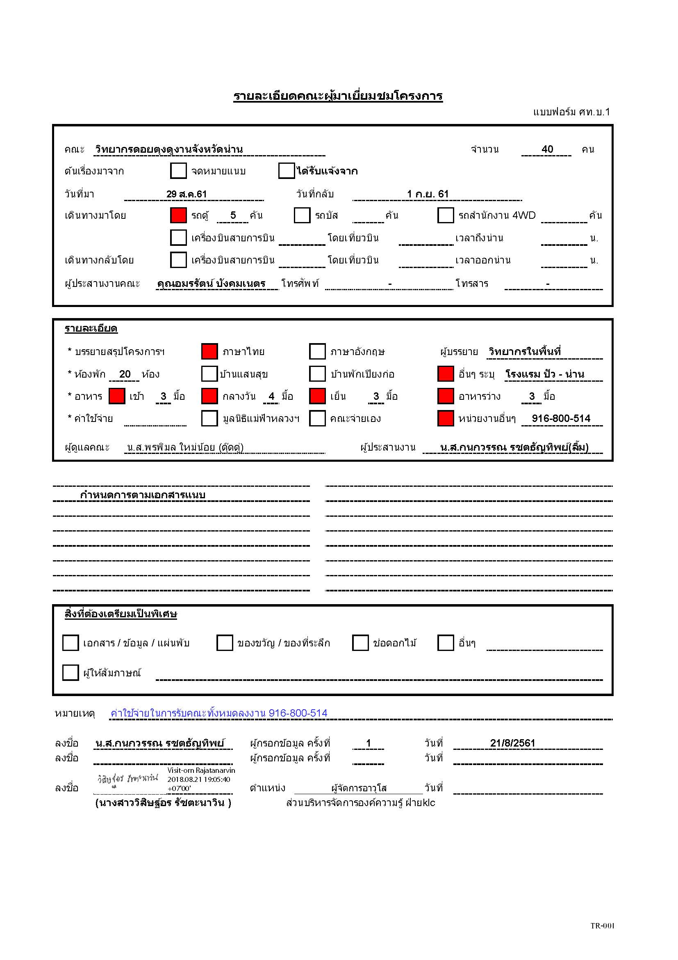

กำหนดการ
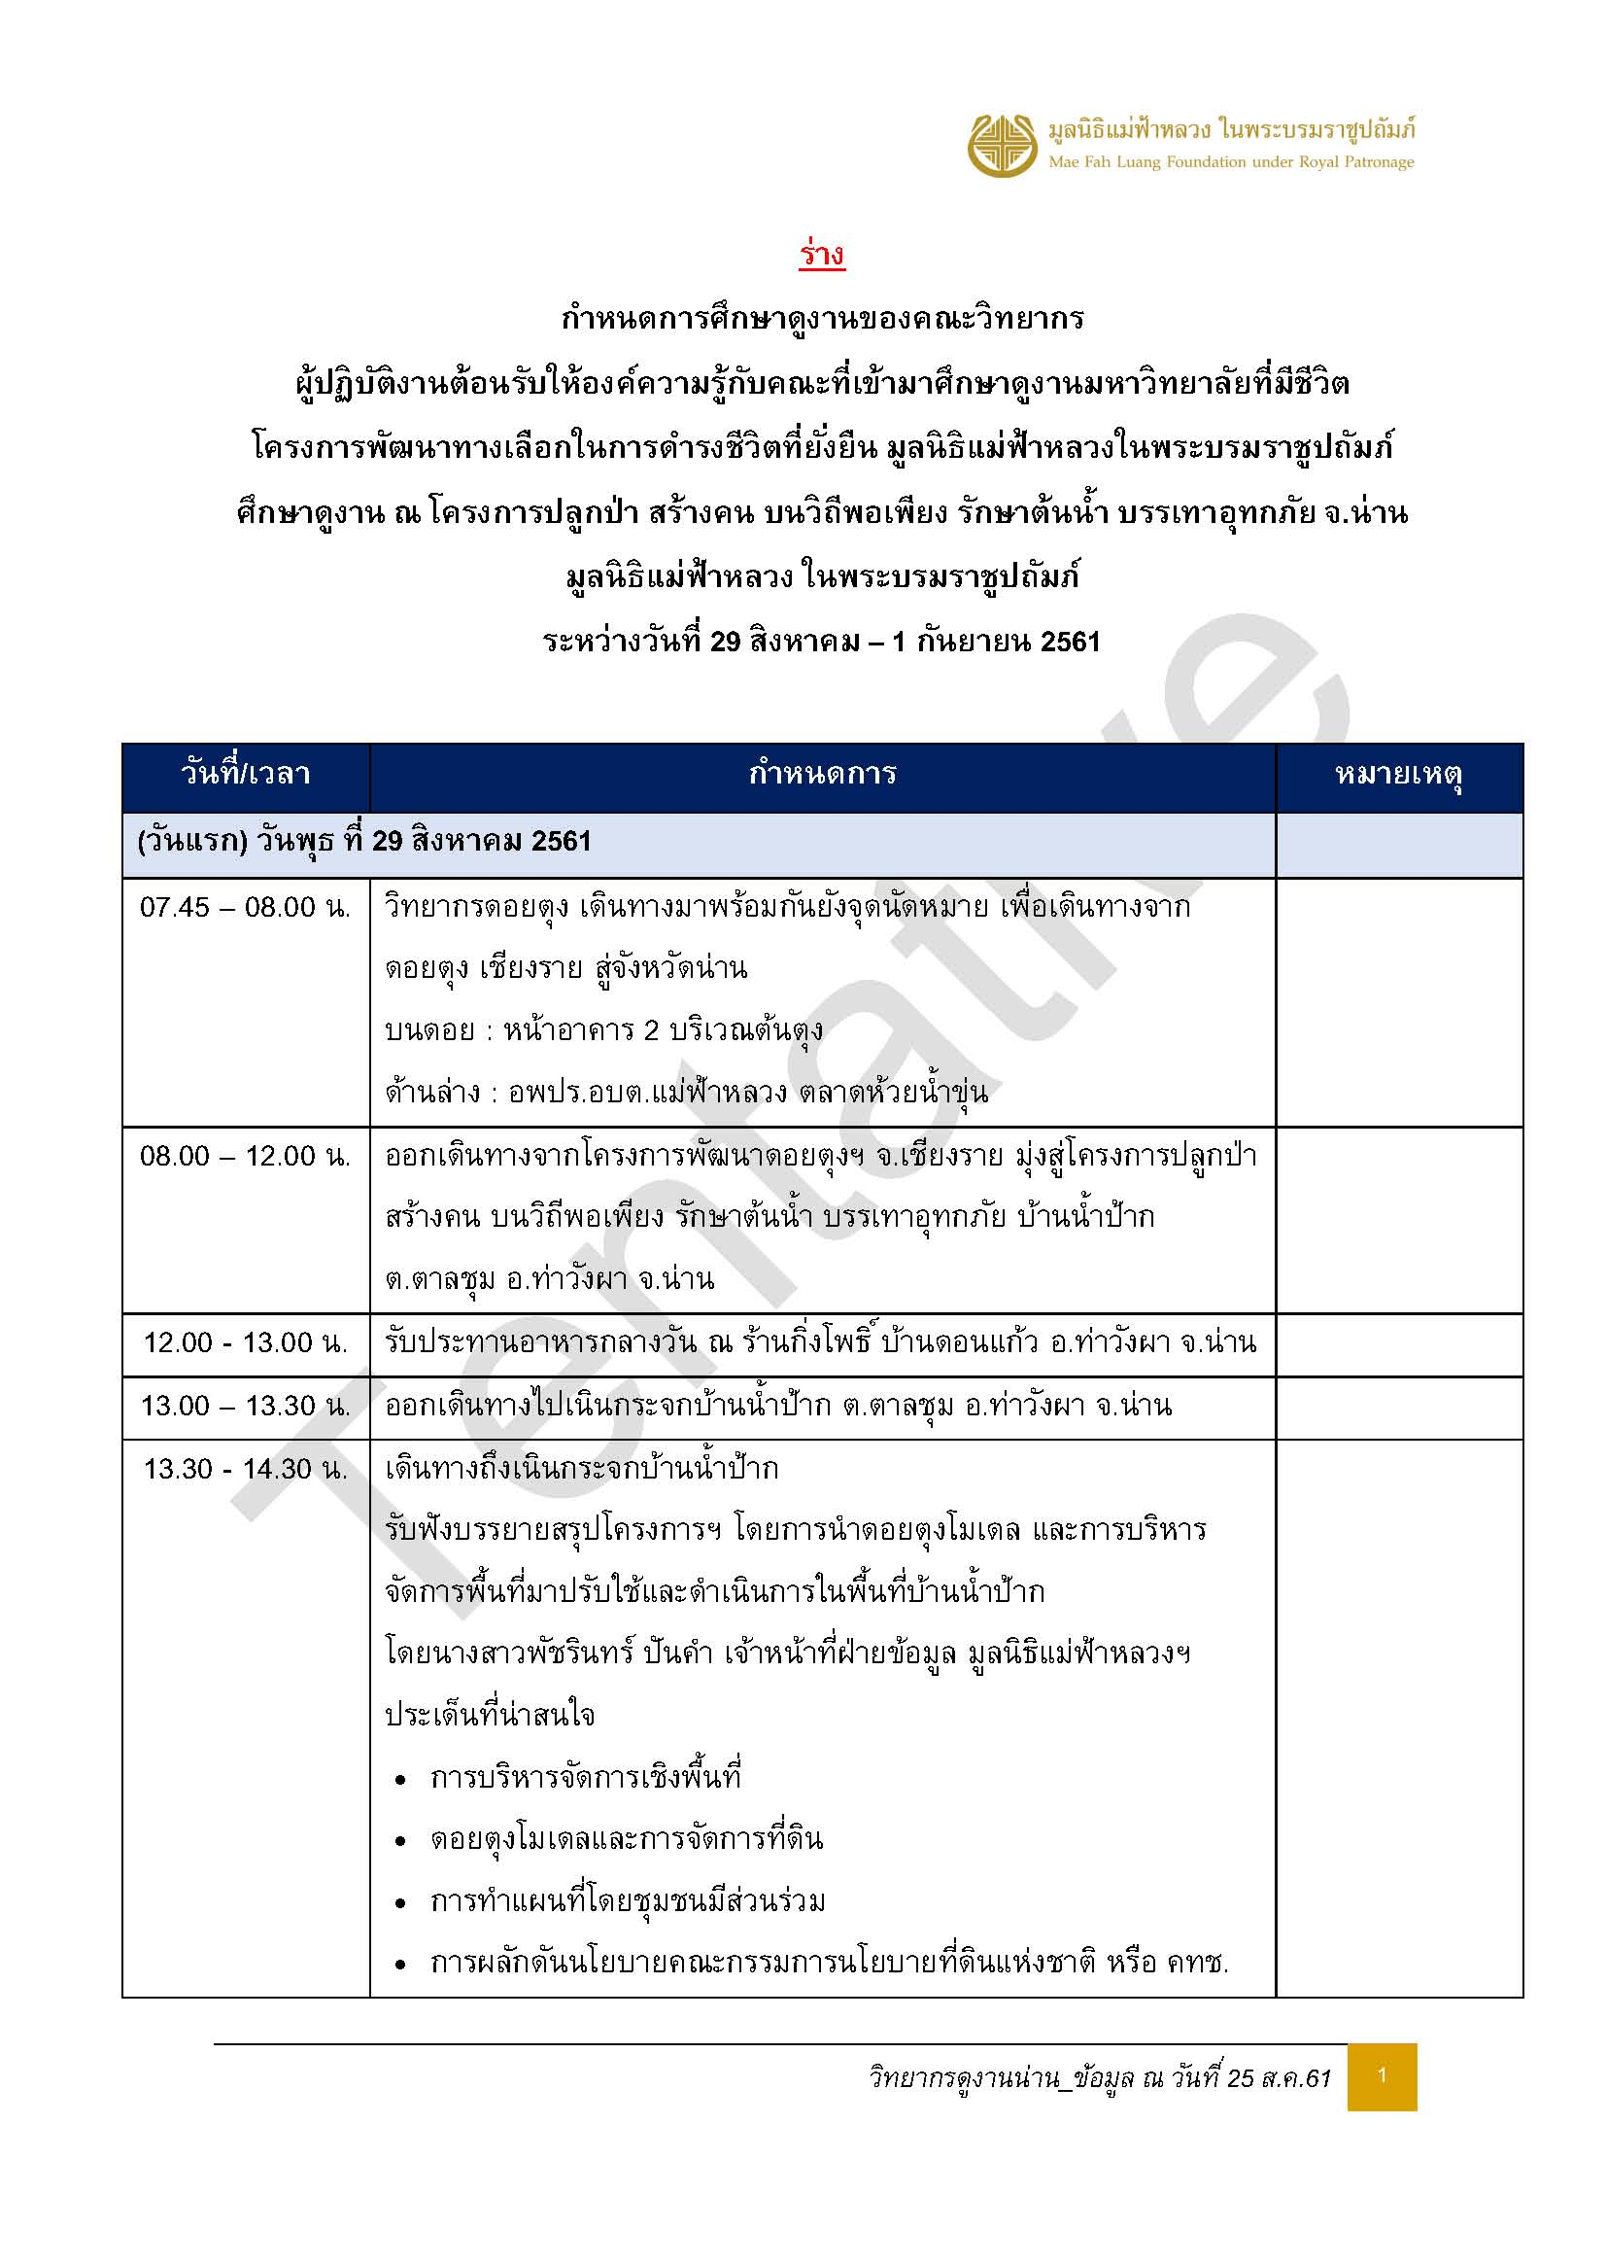
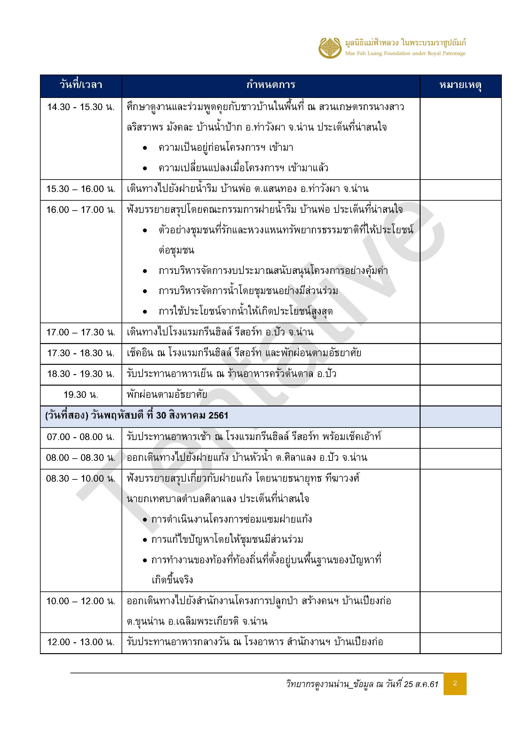
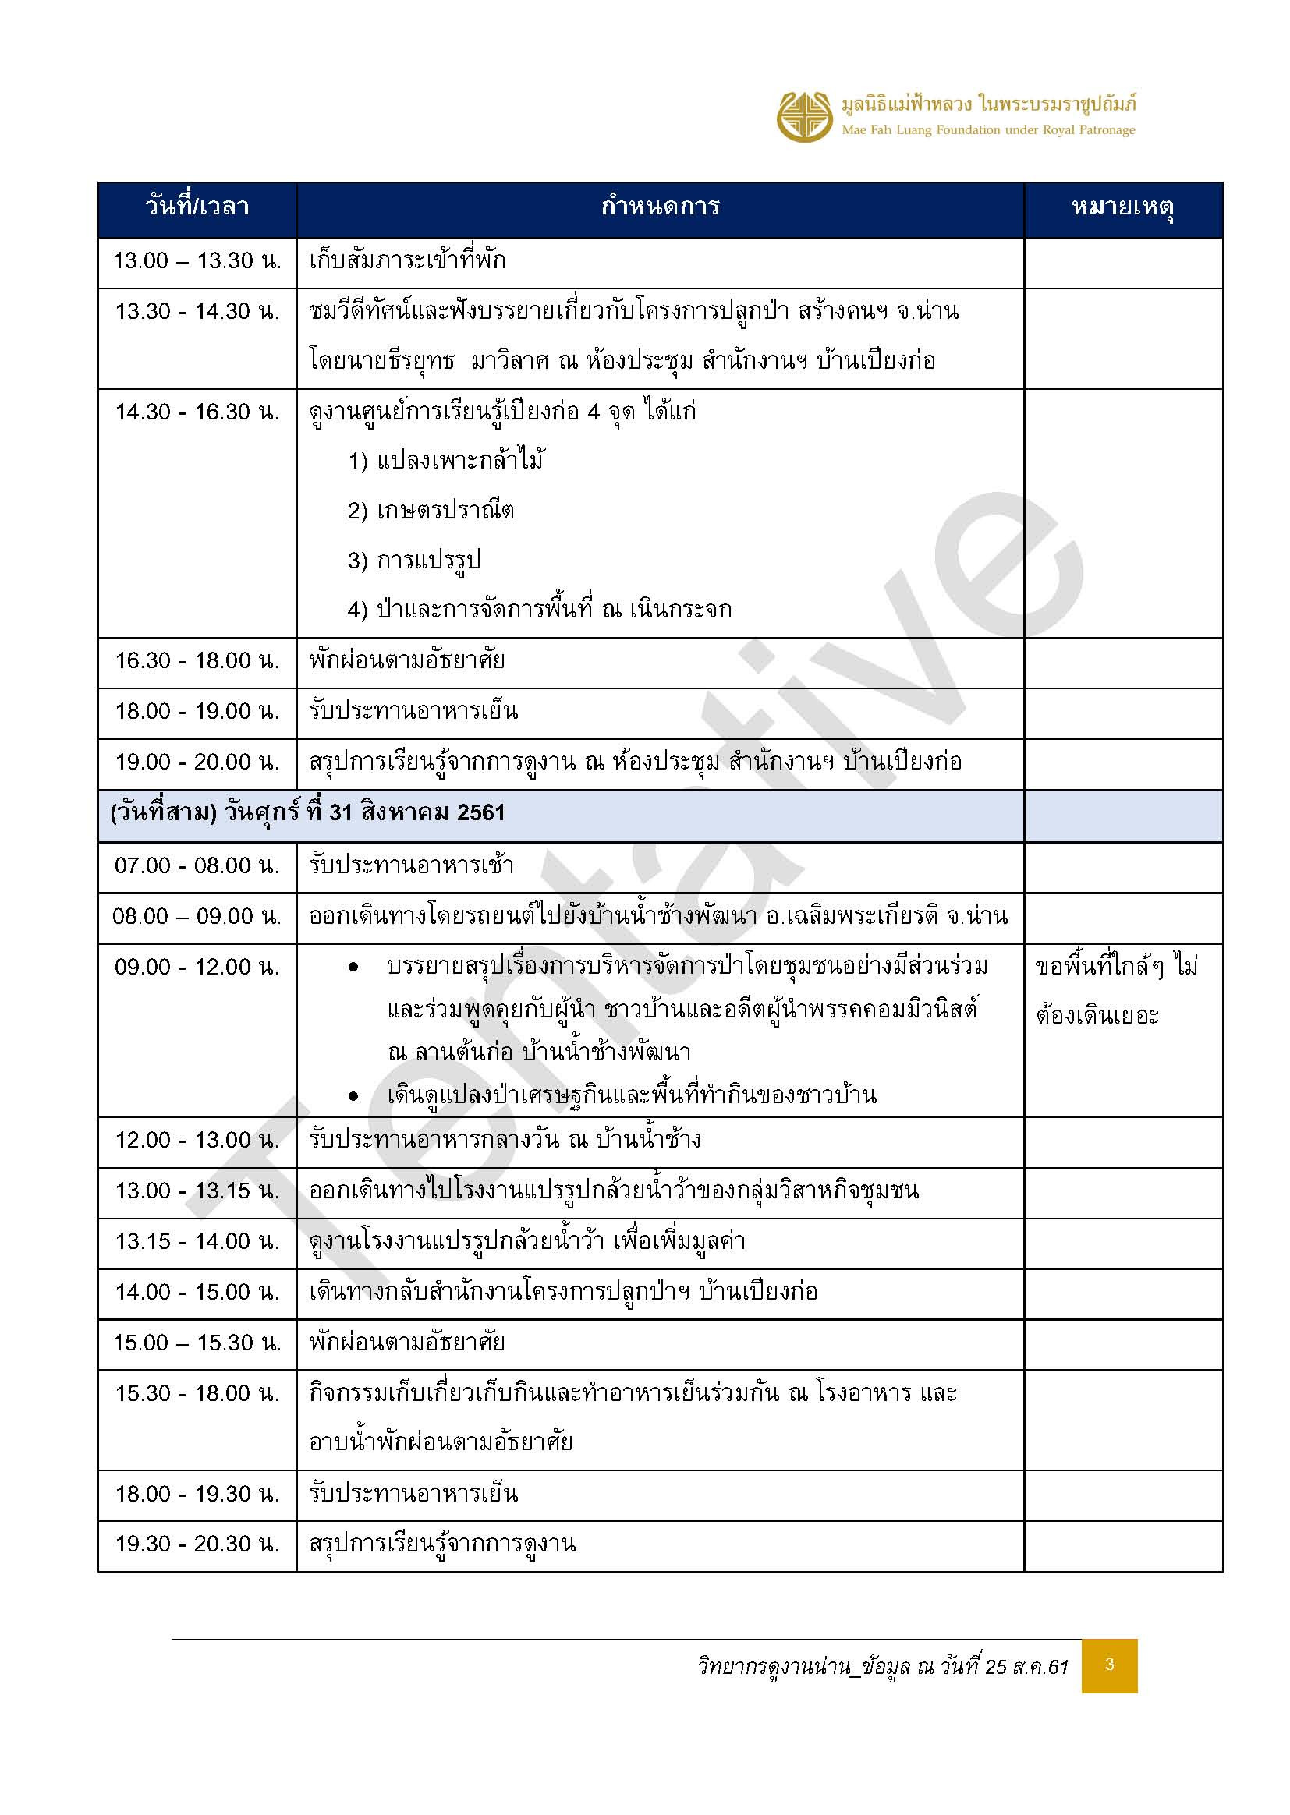
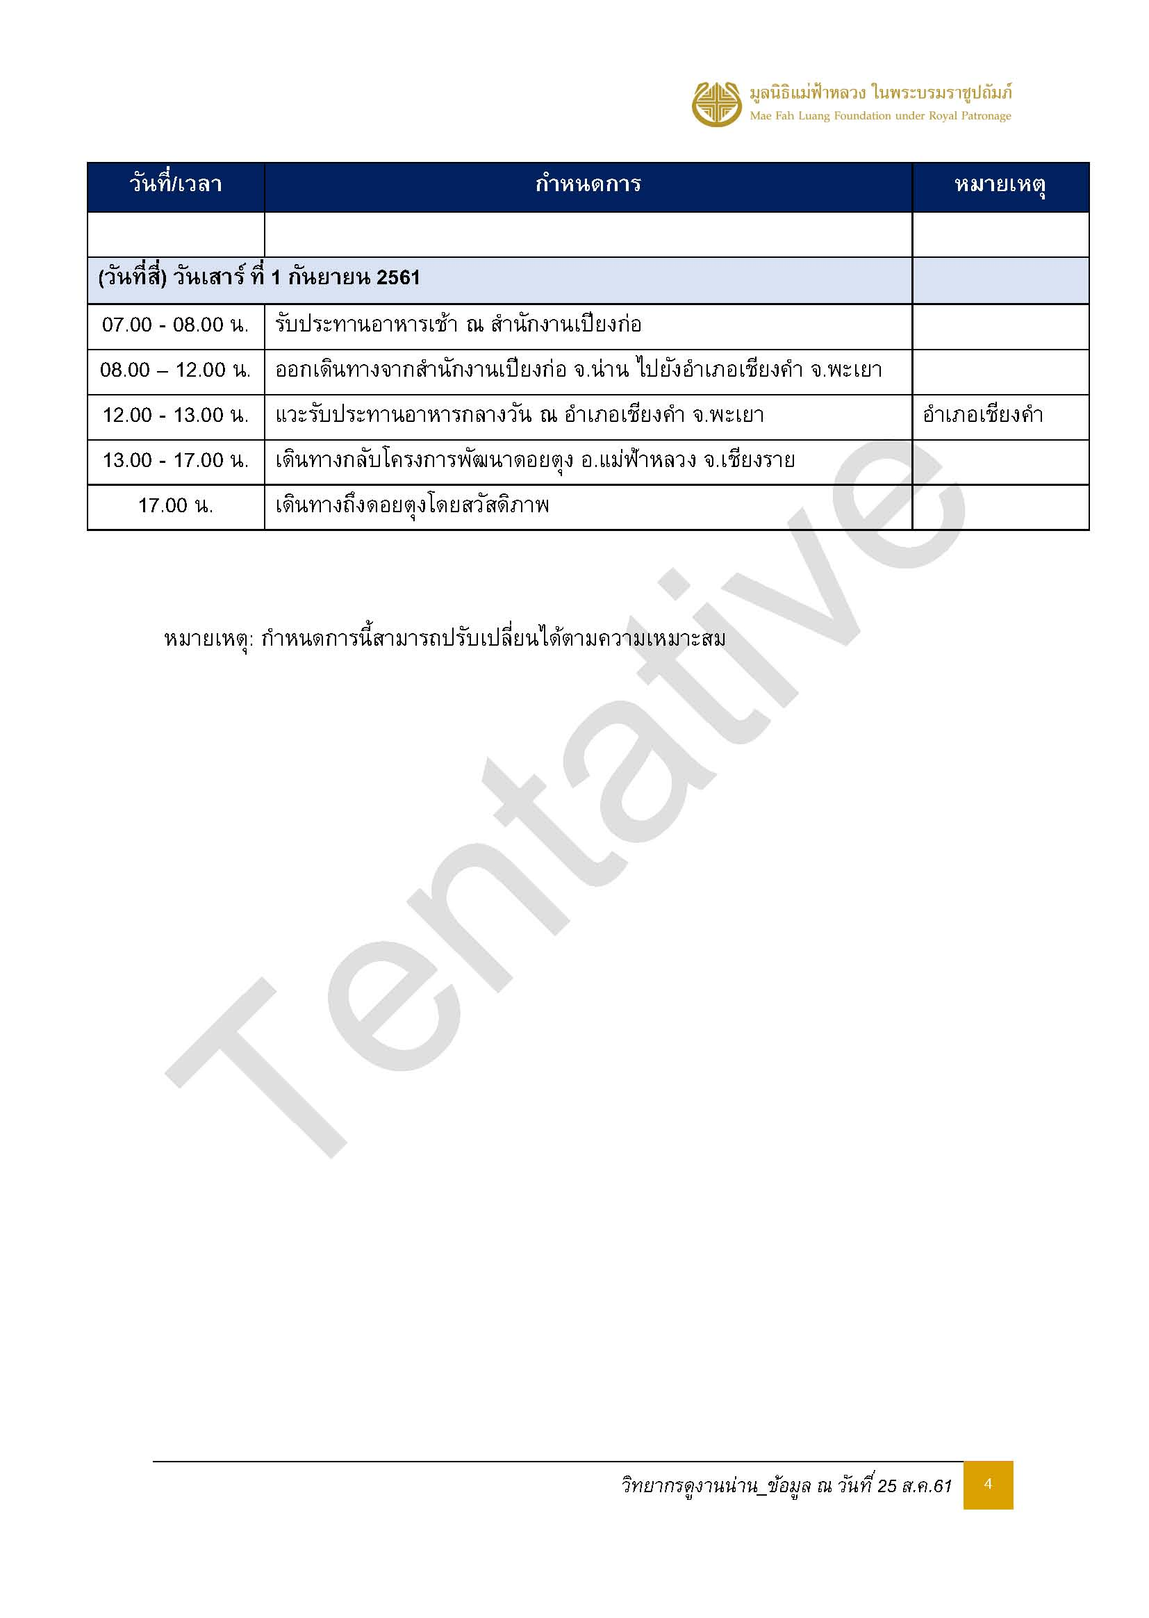

อาหาร
version 1 ณ วันที่ 28 ส.ค.61
รายการอาหารคณะวิทยากรดอยตุงศึกษาดูงาน
ณ สำนักงานโครงการปลูกป่า สร้างคนฯ บ้านเปียงก่อ จ.น่าน
วันที่ 29 สิงหาคม - 1 กันยายน 2561
ข้อจำกัดด้านอาหาร : ไม่มีข้อจำกัดทางอาหาร ทานได้ปกติทุกท่าน
เช้า | อาหารว่าง - เช้า | กลางวัน | อาหารว่าง - เย็น | เย็น
วันพุธที่ 29 สิงหาคม 2561
 |  | 12.00 น. ณ ร้านอาหารกิ่งโพธิ์ อ.ท่าวังผา - เซ็ทโต๊ะ | 15.00 น. ณ สวนพี่แต้ว บ้านน้ำป้าก | 18.30 น. ณ ครัวต้นตาล อ.ปัว - บุฟเฟ่ต์
 |  | จำนวน 34 ท่านๆ ละ 200 บาท | จำนวน 34 ท่านๆ ละ 80 บาท | จำนวน 34 ท่านๆ ละ 200 บาท
 |  | 1. ต้มยำปลาคัง | 1. เครื่องดื่มเย็น : น้ำมะตูม น้ำใบเตย | 1. น้ำพริกอ่อง ผักลวก แคบหมู
 |  | 2. ปลายำสมุนไพร | 2. น้ำดื่มใส่คูลเลอร์ | 2. ต้มแซ่บกระดูกหมูอ่อน
 |  | 3. ผัดเห็ดสามอย่าง | 3. ข้าวหลาม | 3. ไก่ผัดมะม่วงหิมพานต์
 |  | 4. ไก่ทอดมะแขว่น | 4. ผลไม้ | 4. คะน้าหมูกรอบ
 |  | 5. ไข่เจียวกรอบ |  | 5. ไข่ภูคา
 |  | 6. ข้าวสวย |  | 6. ข้าวสวย
 |  | 7. ผลไม้ |  | 7. ผลไม้
 |  | 8. น้ำดื่ม |  | 8. น้ำดื่ม
วันพฤหัสบดีที่ 30 สิงหาคม 2561
เวลา 07.00 น. ณ ห้องอาหารโรงแรมฯ |  | 12.00 น. ณ โรงอาหาร สนง.เปียงก่อ | 15.00 น. ณ ห้องประชุม | 18.00 น. ณ โรงอาหาร สนง.เปียงก่อ
- ราคารวมที่พัก - |  | จำนวน 34 ท่านๆ ละ 150 บาท | จำนวน 24 ท่านๆ ละ 80 บาท | จำนวน 34 ท่านๆ ละ 150 บาท
1. ข้าวต้ม |  | 1. แกงหน่อไม้สด (แกงพื้นเมือง) | 1. เครื่องดื่มร้อน : ชา กาแฟสด | 1. ลาบหมูคั่ว
2. ข้าวผัด |  | 2. ผัดมะระหวานหมูชิ้น | 2. น้ำดื่มใส่คูลเลอร์ | 2. แกงแคหมู
3. กับข้าว 3 รายการ |  | 3. หมูชุบแป้งทอด | 3. น้ำอัญชัน | 3. กะหล่ำปลีผัดน้ำปลา
4. ขนมปัง |  | 4. น้ำพริกมะเขือเทศ + ผักสด ผักลวก | 4. มะม่วงหิมพานต์อบเหลือ | 4. น้ำพริกหนุ่ม + ผักสด ผักลวก
5. เครื่องดื่ม : ชา กาแฟ น้ำเต้าหู้ โอวัลติน |  |  | 5. กล้วยตาก ปลาหมึกดอย | 5. ไข่เจียว
น้ำสมุนไพร |  |  |  | 6. ผลไม้
วันศุกร์ที่ 31 สิงหาคม 2561
07.00 น. ณ โรงอาหาร สนง.เปียงก่อ | 10.00 น. ณ ลานต้นก่อ บ้านน้ำช้าง | 12.00 น. ณ โรงอาหาร สนง.เปียงก่อ |  | 18.00 น. ณ โรงอาหาร สนง.เปียงก่อ
จำนวน 34 ท่านละ 120 บาท | จำนวน 30 ท่านๆ ละ 80 บาท | จำนวน 34 ท่านๆ ละ 150 บาท |  | จำนวน 34 ท่านๆ ละ 150 บาท
1. ไข่พะโล้ | 1. กล้วยเบรคแตก | 1. หมูทอด |  | 1. แกงผักกาดใส่ไก่ - คณะทำ
2. ต้มจืดเต้าหู้หมูสับ | 2. กล้วยปรุงรส | 2. ไข่ต้ม |  | 2. น้ำพริกกะปิ ไข่ชะอม ผักสด - คณะทำ
3. น่องไก่ทอด | 3. น้ำผลไม้กระป๋อง | 3. ผัดหน่อไม้วุ้นเส้นหมูสับ |  | 3. ผัดคะน้าเม็กซิกันน้ำมันหอย - คณะทำ
4. ผัดมะเขือยาวหมูสับ | 4. น้ำดื่มดอยตุง (ขวด) | 4. น้ำพริกตาแดง |  | 4. ปลานิลเผาเกลือ + น้ำจิ้ม -ทีมเปียงก่อจัดเตรียม
5. ข้าวสวย |  | 5. ข้าวเหนียว |  | 5. ผลไม้ - ทีมเปียงก่อจัดเตรียม
วันเสาร์ที่ 1 สิงหาคม 2561
07.00 น. ณ โรงอาหารสนง.เปียงก่อ
จำนวน 34 ท่านละ 120 บาท
1. ข้าวผัดไข่
2. ผัดผักรวม
3. หมูชิ้นผัดน้ำมันหอย
4. ต้มซุปหมูเด้งจิงจู่ฉ่าย
5. ข้าวสวย

